データ入力シート
令和５年度版
入力シート(色のついたセルについてすべて入力してください)
【大会名】
第71回宮城県高等学校新人ソフトボール大会

【参加申込書】
学校名 |  |  |  |  |  |  | 高等学校
所在地 | 〒 |  |  | ← xxx-xxxxと半角で入力
 | 住所
学校長名
連絡先 | ℡ |  |  |  |  | ← xxxx-xx-xxxx等と半角で入力
 | E-mail |  |  |  |  |  |  | ← 半角で入力
連絡責任者
引率責任者
申込日 |  | 令和 | 年 | 月 |  | 日 | ← 半角で入力
チーム目標 |  |  |  |  |  |  |  |  | ←必ず，入力して下さい。

☆★☆入力上の注意☆★☆
【位置】
補欠を内野手・外野手から選択してください。
【氏名欄】
姓と名の間に全角スペース挿入し，５文字揃えで入力お願いします。ただし，６文字以上の方はスペースを挿入せず，そのままで
<<入力例>>（△＝全角スペース）
3文字→い△△ろは，いろ△△は
4文字→いろ△はに，い△ろはに，いろは△に
5文字→いろはにほ
6文字→いろはにほへ
【ＵＮ，学年，入学年】
半角で入力。数値のみ。学年に「年」などつけない。
【出身中】
◎◎中と中学校の中をつけない
【選手名簿】
位 置 | 氏 名 |  |  | Ｕ Ｎ | 学 年 | 入学年 | 出身中
引率者
監 督 |  |  |  | 30
ﾏﾈｰｼﾞｬｰ
投 手
捕 手
一塁手
二塁手
三塁手
遊撃手
左翼手
中堅手
右翼手

半角英数で入力

パンフレット掲載用
★パンフ作成担当が入力します
0 | 高等学校 |  |  |  |  |  |  |  | 21 | 日本選抜高校
 |  |  |  |  |  |  | 組合せ番号
チーム目標 |  |  |  |  |  |  |  |  | チーム目標 |  |  | 世界一
 |  |  |  |  |  |  |  | 例
 |  |  |  |  |  |  |  |  | 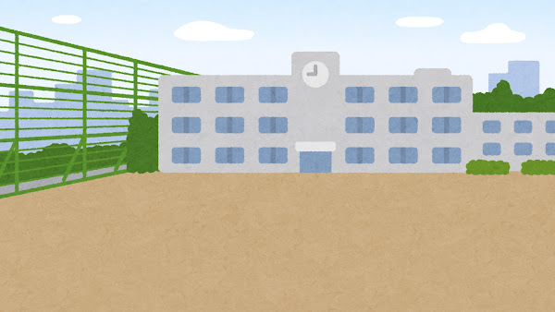

☆顧問の先生方へのお願い
①「挿入」で写真を４：３にカットして、枠に合うように貼ってください。
②このエクセルデータごと送ってください。
ファイル名 【 R5 新人 富谷】
のようにしてください。

＊写真のサイズが大きすぎると、メールで送れない可能性があります。その場合は、圧縮等かけるなどしていただけると助かります。それでも送れなければ、写真とこのExcelファイルを別々で送ってください。

引率者 |  |  | 監 督 |  |  | マネージャー |  |  | 引率者 |  |  |  | 監 督 |  |  | マネージャー
 |  |  |  |  |  |  |  |  |  |  |  |  | 鈴木 遼 |  |  | 永野芽郁
位 置 |  | 選手名 |  | ＵＮ | 学年 | 出身中学 |  |  | 位 置 |  | 選手名 |  |  | ＵＮ | 学年 | 出身中学
投 手 |  |  |  |  |  |  |  |  | 投 手 |  | 大谷 翔平
捕 手 |  |  |  |  |  |  |  |  | 捕 手 |  | 古田 敦也
一塁手 |  |  |  |  |  |  |  |  | 一塁手 |  | 内川 聖一
二塁手 |  |  |  |  |  |  |  |  | 二塁手 |  | 山田 哲人
三塁手 |  |  |  |  |  |  |  |  | 三塁手 |  | 村上 宗隆
遊撃手 |  |  |  |  |  |  |  |  | 遊撃手 |  | 松井 稼頭央
左翼手 |  |  |  |  |  |  |  |  | 左翼手 |  | 松井 秀喜
中堅手 |  |  |  |  |  |  |  |  | 中堅手 |  | 柳田 悠岐
右翼手 |  |  |  |  |  |  |  |  | 右翼手 |  | イチロー
 |  |  |  |  |  |  |  |  | 外野手 |  | 吉田 正尚
 |  |  |  |  |  |  |  |  | 内野手 |  | 村上 宗隆
 |  |  |  |  |  |  |  |  | 捕 手 |  | 城島 健司
 |  |  |  |  |  |  |  |  | 外野手 |  | 青木 宣親
 |  |  |  |  |  |  |  |  | 投 手 |  | ダルビッシュ有
 |  |  |  |  |  |  |  |  | 投 手 |  | 山本由伸
 |  |  |  |  |  |  |  |  | 内野手 |  | 坂本 勇人
 |  |  |  |  |  |  |  |  | 内野手 |  | 宮本慎也

